信用交易
融资融券市场交易数据统计(2024-03-11)

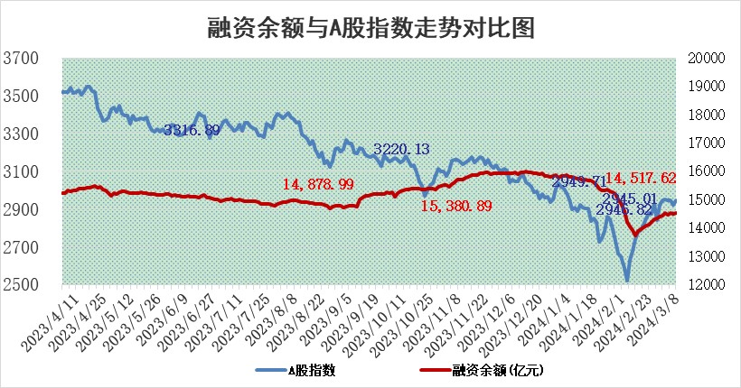
标的证券 | 融资融券余额（亿元） | 融资余额（亿元） | 融券余额（亿元） | 融资买入额（亿元） | 融资融券规模变化（亿元） | 融资余额增幅(‰) | 融券余额增幅(%)
统计数据 | 15,050.11 | 14,597.11 | 441.26 | 975.93 | 89.00 | 5.48 | 2.20

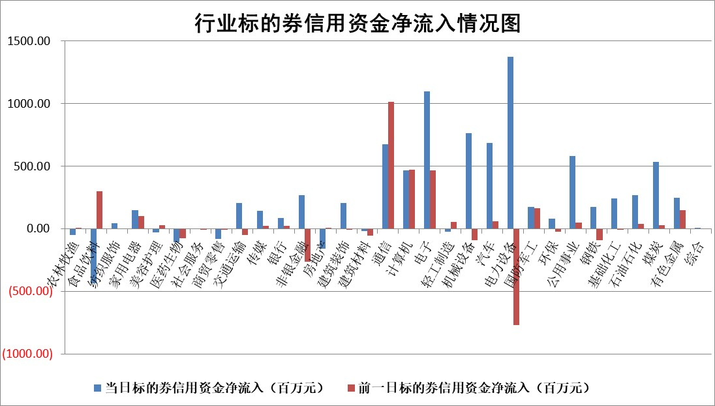

 |  |  |  |  |  |  |  | 2

 |  |  |  |  |  |  |  | 5
标的基金代码 | 标的基金简称 | 融资余额/市值(%) | 融资余额增幅(%) | 融资买入额/成交金额(%) | （融资余额净增额-融券余额净增额）/市值(‱) | 融券余额降幅(%) | ABS[（融资余额净增额-融券余额净增额）/市值净增额-1](%)
159902 | 华夏中小板ETF | 0.00 | 0.00 | 0.00 | 0.00 | 0.00 | 100.00
159915 | 易方达创业板ETF | 1.67 | -10.60 | 81565.32 | -20.34 | -10.41 | 104.46
159919 | 嘉实沪深300ETF | 0.72 | -2.02 | 6.07 | -1.53 | -3.46 | 101.32
159920 | 华夏恒生ETF | 54.19 | -0.23 | 1.28 | -12.71 | -0.72 | 117.86
159922 | 嘉实中证500ETF | 0.48 | 36.59 | 44.50 | 12.83 | -0.14 | 92.52
159925 | 南方沪深300ETF | 0.19 | -1.46 | 0.00 | -1.85 | -1.36 | 101.38
159928 | 消费ETF | 1.16 | -0.17 | 3.51 | -0.22 | -2.16 | 100.10
159934 | 易方达黄金ETF | 169.43 | 0.05 | 8.22 | 8.54 | 0.00 | 72.43
159939 | 全指信息技术ETF | 0.77 | -11.85 | 34.13 | -10.35 | 0.00 | 107.52
159940 | 全指金融地产ETF | 0.12 | -0.65 | 0.00 | -0.08 | 0.00 | 100.15
159995 | 半导体芯片ETF | 2.52 | 1.00 | 95.27 | 2.25 | -1.15 | 97.98
159997 | 天弘中证电子ETF | 1.94 | 7.08 | 4.82 | 12.80 | -1.36 | 90.44
159998 | 天弘中证计算机主题ETF | 0.55 | -6.36 | 0.04 | -3.93 | -1.81 | 102.20
510050 | 华夏上证50ETF | 4.53 | -0.55 | 132.86 | -3.79 | -19.13 | 109.50
510180 | 华安上证180ETF | 0.46 | -0.73 | 1.60 | -0.39 | -18.42 | 100.46
510880 | 华泰柏瑞红利ETF | 0.22 | -1.80 | 2.70 | -0.40 | -0.03 | 99.46
510900 | 易方达恒生H股ETF | 64.83 | -0.20 | 2.53 | -12.72 | 0.00 | 118.31
511010 | 5年期国债ETF | 10.25 | 0.04 | 0.18 | 0.40 | 0.00 | 75.43
511380 | 可转债及可交换债券ETF | 6.09 | -0.40 | 6.24 | -2.44 | -0.25 | 928.07
512000 | 全指证券ETF | 7.82 | 0.74 | 13.29 | 6.02 | 6.47 | 95.65
512010 | 沪深300医药卫生ETF | 5.77 | -2.54 | 128.15 | -15.94 | -2.70 | 109.92
512070 | 沪深300非银ETF | 1.77 | -0.42 | 73.39 | -0.95 | -4.20 | 100.79
512400 | 南方中证申万有色金属ETF | 2.42 | 0.29 | 2.19 | 0.30 | -6.52 | 99.87
512580 | 广发中证环保产业ETF | 1.20 | -0.03 | 0.49 | -0.26 | -4.57 | 100.07
512660 | 国泰中证军工ETF | 3.52 | 0.56 | 14.75 | -4.16 | -29.42 | 104.05
512800 | 华宝中证银行ETF | 13.53 | 0.44 | 0.72 | 3.67 | -7.61 | 108.97
512980 | 广发中证传媒ETF | 0.99 | 1.20 | 54.18 | 1.09 | -1.65 | 96.36
515030 | 华夏中证新能源汽车ETF | 2.53 | 8.33 | 38.47 | 19.04 | -6.82 | 92.42
515050 | 华夏中证5G通信主题ETF | 1.06 | -0.15 | 3.06 | 0.07 | 6.40 | 99.82
515070 | 华夏中证人工智能ETF | 3.64 | -6.00 | 7.01 | -23.56 | -0.82 | 115.64
标的股票比较指标 |  | 融资余额/流通A股市值(%) | 融资余额增幅(%) | 融资买入额/成交金额(%) | （融资余额净增额-融券余额净增额）/流通A股市值(‱) | 融券余额降幅(%) | ABS[（融资余额净增额-融券余额净增额）/流通A股市值净增额-1](%)
前十名标的个股 |  | 阳光城 | 新泉股份 | 东风股份 | 精研科技 | 恒辉安防 | 骏成科技
 |  | 搜于特 | 精研科技 | 三钢闽光 | 天力锂能 | 安记食品 | 仕佳光子
 |  | 紫鑫药业 | 赛腾股份 | 硕世生物 | 新柴股份 | 好利科技 | 瑞纳智能
 |  | 嘉凯城 | 嘉益股份 | 美克家居 | 苏文电能 | 埃夫特 | 豫光金铅
 |  | 宋都股份 | 思维列控 | 城投控股 | 德业股份 | 宁波港 | 果麦文化
 |  | 美好置业 | 国能日新 | 中科微至 | 新瀚新材 | 节能铁汉 | 烽火通信
 |  | 中天金融 | 青岛港 | 中远海发 | 鹿山新材 | 特发信息 | 瑞华泰
 |  | 庞大集团 | 德业股份 | 福星股份 | 同有科技 | 三生国健 | 金鹰重工
 |  | 泽达易盛 | 智洋创新 | 青松建化 | 迈信林 | 启迪环境 | 云南锗业
 |  | 蓝光发展 | 天力锂能 | 赛伦生物 | 京山轻机 | 赛伦生物 | 亿田智能
后十名标的个股 |  | 天喻信息 | 鸿日达 | 铭普光磁 | 昀冢科技 | 恒泰艾普 | 深南电路
 |  | 步步高 | 昀冢科技 | 中集车辆 | 鸿日达 | 诺诚健华 | 禾川科技
 |  | 鸿达兴业 | 华峰铝业 | 国盾量子 | 通业科技 | 有方科技 | 华昌化工
 |  | 天沃科技 | 奥特维 | 甘肃电投 | 果麦文化 | 五洲新春 | 中原传媒
 |  | 金圆股份 | 哈铁科技 | 天喻信息 | 爱威科技 | 华映科技 | 恒玄科技
 |  | 哈工智能 | 通业科技 | 步步高 | 哈铁科技 | 龙腾光电 | 云天化
 |  | 正邦科技 | 神马电力 | 鸿达兴业 | 张小泉 | 精研科技 | 闻泰科技 | ;
 |  | 华铁股份 | 果麦文化 | 天沃科技 | 中润资源 | 凌云光 | 波导股份
 |  | 中国中期 | 爱威科技 | 金圆股份 | 欧圣电气 | 迪生力 | 爱科科技
 |  | 新华联 | 凯因科技 | 哈工智能 | 瑞纳智能 | 百奥泰 | 龙头股份
说明：1.以上普通交易数据和信用交易数据皆以交易日收盘后数据为基准；2.上述标的证券总数据只计算标的证券市场总数据，不包括从标的证券中调出去标的证券数据，所以与交易所公布的总值略有不同； 3.上述行业采用申万一级行业分类；4.以上标的基金和标的个股中比较的6个指标值中：前5个（从左至右）为正向指标，值越大排名越靠前；第6个为逆向指标，值越小，排名越靠前；5.第6个指标中ABS[]表示求绝对值，其主要用于考量信用资金相对净流入对股价相对净变化的贡献程度；6.数据来源：wind，交易所。

 | 证券代码 | 新增融资余额 | 融资买入额 | 融资买入增幅前10
远大智能 | 002689 | 28175353 | 42268582 | 199%
亚太股份 | 002284 | 21555247 | 34242865 | 82%
赛诺医疗 | 688108 | 72122899 | 101076547 | 78%
湖南发展 | 000722 | 66023557 | 137112987 | 75%
柘中股份 | 002346 | 14584119 | 36845980 | 58%
国城矿业 | 000688 | 24683149 | 48240585 | 54%
兆新股份 | 002256 | 1985058 | 4066269 | 52%
凯美特气 | 002549 | 33806472 | 61340055 | 52%
华昌达 | 300278 | 13474542 | 19303225 | 48%
新华联 | 000620 | 27311937 | 39201759 | 43%

 | 证券代码 | 新增融资余额 | 融资买入额 | 融资买入增幅前10
兔宝宝 | 002043 | 73310337 | 89923983 | 334%
捷昌驱动 | 603583 | 26026415 | 31686727 | 262%
湘财股份 | 600095 | 94196837 | 132280449 | 252%
中谷物流 | 603565 | 49103883 | 60098371 | 234%
中青宝 | 300052 | 24215352 | 31377809 | 98%
顾家家居 | 603816 | 138518545 | 188424210 | 78%
喜临门 | 603008 | 31503289 | 48351944 | 77%
财信发展 | 000838 | 10831830 | 17666790 | 74%
苏州银行 | 002966 | 10578096 | 19143736 | 72%
金诚信 | 603979 | 23858538 | 36098133 | 60%

